Annex
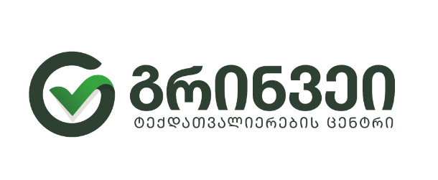

 | სს გრინვეი საქართველოს ტენდერი ავეჯის შესყიდვაზე
 |  |  | დანართი 1
 |  |  |  |  |  |  |  |  |  |  |  | მომწოდებლის ველი
ლოტი | თბილისი/ რეგიონი | დასახელება | სპეიფიკაციები | ზომები | რაოდენობა | სხვა დეტალები | ერთეულის ფასი | ვალუტა | ჯამი | გარანტია (წელი) | მოწოდების ვადა (არაუგვიანეს 5 დეკემბრისა) | მასალა | კომენტარი (ქვეყანა)
ლოტი 1 | თბილისი | მაგიდა 1 | იხელმძღვანელეთ ნახაზის მიხედვით, ზომები : სიგრძე 2.50 მეტრი, სიგანე 65 სმ პირველი დონის, 40სმ მეორე დონის, სიმაღლე 75 სმ პირველი დონის, 130 სმ მეორე დონის | 65x40x250x75x130 | 16 | ნაცრისფერი |  |  | 0
 |  | მაგიდა 2 | ზომები 140x80 ნაცრისფერი | 140x80 | 10 | ნაცრისფერი |  |  | 0
 |  | კედელზე მისაკრავი | კედელზე მისაკრავი დამცავი სკამისგან ნაცრისფერი ზომებით იხელმძღვანელეთ | 140 სიგრძე | 10 | ნაცრისფერი |  |  | 0
 |  | ლოქერი ორიანი გადაბმებით | ნაცრისფერი ლამინატი ოთხი სათავსოთი და ჩამკეტებით იხელმძღვანელეთ ფოტო სემფლით | 40x30x90 (ერთი განყოფილება) | 82 | ნაცრისფერი |  |  | 0
 |  | ლოქერის სკამი | 100 სიგრძე 40 სმ სიგანე | 100x40 | 20 |  |  |  | 0
 |  | კომოდი | ნაცრისფერი ლამინატის ორ განყოფილებიანი 100 სმ სიგრძე, 60 სმ სიგანე 75 სმ სიმაღლე | 100x60x75 | 10 | ნაცრისფერი |  |  | 0
 |  | ტუმბო | ნაცრისფერი ლამინატის 40 სმ სიგრძე 50 სმ სიღრმე 54 სმ სიმაღლე, ბორბლებიანი, სამ უჯრიანი | 40x50x54 | 20 | ნაცრისფერი |  |  | 0
ლოტი 2 | რეგიონი | მაგიდა 1 | იხელმძღვანელეთ ნახაზის მიხედვით, ზომები : სიგრძე 2მეტრი, სიგანე 65 სმ პირველი დონის, 40სმ მეორე დონის, სიმაღლე 75 სმ პირვლეი დონის 130 სმ მეორე დონის | 65x40x200x75x130 | 16 | ნაცრისფერი |  |  | 0
 |  | მაგიდა 2 | ზომები 100x60 ნაცრისფერი | 100x60 | 16 | ნაცრისფერი |  |  | 0
 |  | კედელზე მისაკრავი | კედელზე მისაკრავი დამცავი სკამისგან ნაცრისფერი ზომებით იხელმძღვანელეთ | 100 სიგრძე | 16 | ნაცრისფერი |  |  | 0
 |  | მაგიდა 3 (სამზარეულოს) | ზომები100x60 ნაცრისფერი | 100x65 | 16 | ნაცრისფერი |  |  | 0
 |  | სამზარეულო | ორ სართულიანი, ონკანის შეფუთვა 60x60 და ზედა კარადა 60 x60, ნაცრისფერი ლამინატი | 100x60 | 16 | მუქი ნაცრისფერი |  |  | 0
 |  | ლოქერი ორიანი გადაბმებით | ნაცრისფერი ლამინატი ოთხი სათავსოთი და ჩამკეტებით იხელმძღვანელეთ ფოტო სემფლით | 40x30x90 (ერთი განყოფილება) | 64 | ნაცრისფერი |  |  | 0
 |  | ლოქერის სკამი | 100 სიგრძე 40 სმ სიგანე | 100x40 | 16 | სკამი |  |  | 0
 |  | ტუმბო | ნაცრისფერი ლამინატის 40 სმ სიგრძე 50 სმ სიღრმე 54 სმ სიმაღლე, ბორბლებიანი, სამ უჯრიანი | 40x50x54 | 26 | ნაცრისფერი |  |  | 0

